PASAPORTE
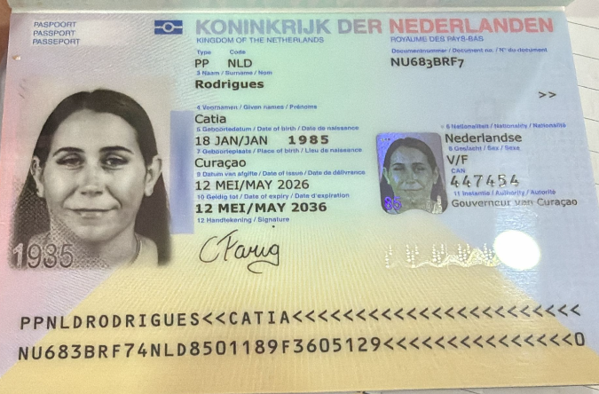
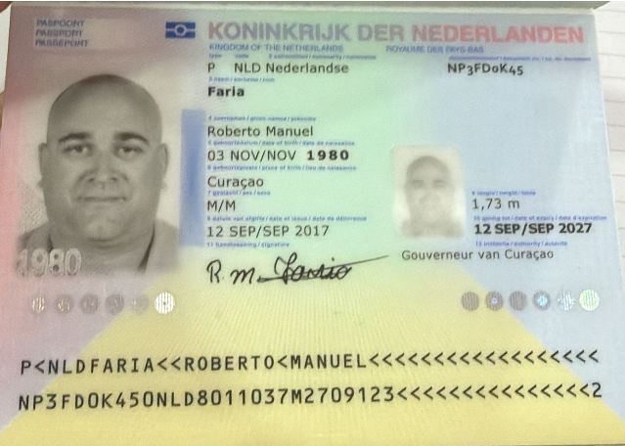

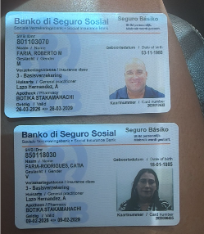

 |  |  | ESPOSO

Nombre | Catia | Nombre | Roberto
Apellido | Rodrígues | Nombre | Manuel
Apellido de casada | Faría | Apellido | Faria
Género: . | Femenino | Género: . | Masculino
Pasaporte | NTF2FJCL8 | Pasaporte | NP3FD0K45
Fecha de nacimiento | 18/01/1985 | Fecha de nacimiento | 03/11/1980
Edad | 40 | Edad | 46
Estado civil | Casada con el señor Faria | Estado civil | Casado
Dirección | MontanjaRey 345 a | Dirección | Montanja rey 345
Nacionalidad y domicilio: | Curazao, Países Bajos | Nacionalidad y domicilio: | Curazao, Países Bajos
Email: | catiafaris.1985@gmail.com | Email: | catiafaris.1985@gmail.com
Teléfono | 59996705595 | Teléfono | 59996705595
Profesión | Administración | Profesión | Camionero
RH | A+ | RH | A+
Seguro | SVB | Seguro
Peso | 89 kg | Peso | 105 kg
Altura | 1,68 metros | Altura | 1,73
Idioma | Inglés, Papiamento, Español. | Idioma | Español

Salud | hepatomegalia,
Condiciones médicas: síndrome de ovario poliquístico, dislipidemia, obesidad, COVID-19 en enero de 2022

RVA171-2-CATIA COSTEO
 |  |  |  |  |  |  |  |  |  |  | LIBRO DIARIO CONTABLE
 |  |  |  |  |  |  | CATIA | ESTADO DE CUENTA |  |  | PAGOS
ARCHIVO DE DOCUMENTOS MÉDICOS | PAGOS-FACTURA | RESERVAS Y CONFIRMACION | SERVICIOS | PROVEEDOR |  | CANTIDAD | PRECIO VENTA | PAGOS EN PESOS | RETENCIÓN EN LA FUENTE | PAGO TOTAL | PROVEEDOR - NOMBRE COMERCIAL | Fecha del pago | Valor del pago | Forma de pago de donde salió el dinero | Tipo de movimiento | Comentarios
APP | Precompra | Emitida | Póliza de asistencia médica al viajero | Colasistencia | 8,00 Unidades | $ 1,50 | $12 | $22,000 | $0 | $22,000 | PRE COMPRA
 |  |  |  |  |  |  |  |  |  |  | Hotel INNTU | 2026-06-16 | $1,379,993 | JURIDICA BANCOLOMBIA | TRANSFERENCIA BANCARIA
 | Facturado | Confirmado | Hotel INNTU - Alojamiento Habitación DOBLE TWIN incluido desayuno diario | INNTU | 7,00 Unidades | $ 94,23 | $659.61 | $2,341,500 | $81,953 | $2,259,548 | Hotel INNTU | 2026-06-09 | $879,555 | JURIDICA BANCOLOMBIA | TRANSFERENCIA BANCARIA
 |  |  |  |  |  |  |  |  |  |  | Hotel INNTU | 2026-06-10 | $9,210 | JURIDICA BANCOLOMBIA | TRANSFERENCIA BANCARIA
Archivado | Facturado | Confirmado | Coprológico | CIMA | 1,00 Unidades | $ 7,00 | $7.00 | $688,769 | $13,775 | $674,994 | CIMA | 2026-06-17 | $674,994 | Juridica Bancolombia | Transferencia Bancaria
Archivado | Facturado | Confirmado | Uroanálisis | CIMA | 1,00 Unidades | $ 7,00 | $7.00
Archivado | Facturado | Confirmado | Hemograma completo | CIMA | 1,00 Unidades | $ 12,00 | $12.00
Archivado | Facturado | Confirmado | Ferritina | CIMA | 1,00 Unidades | $ 15,00 | $15.00
Archivado | Facturado | Confirmado | Saturación de transferrina | CIMA | 1,00 Unidades | $ 11,00 | $11.00
Archivado | Facturado | Confirmado | Vitamina D25 | CIMA | 1,00 Unidades | $ 31,00 | $31.00
Archivado | Facturado | Confirmado | Homocisteína sérica | CIMA | 1,00 Unidades | $ 38,00 | $38.00
Archivado | Facturado | Confirmado | Vitamina B12 | CIMA | 1,00 Unidades | $ 33,00 | $33.00
Archivado | Facturado | Confirmado | Glucosa sérica | CIMA | 1,00 Unidades | $ 7,00 | $7.00
Archivado | Facturado | Confirmado | Hemoglobina glicolisada | CIMA | 1,00 Unidades | $ 17,00 | $17.00
Archivado | Facturado | Confirmado | TSH: Hormona estimulante de la tiroides | CIMA | 1,00 Unidades | $ 17,00 | $17.00
Archivado | Facturado | Confirmado | T3L: Triyodotironina Libre | CIMA | 1,00 Unidades | $ 13,00 | $13.00
Archivado | Facturado | Confirmado | T4L: Tiroxina Libre | CIMA | 1,00 Unidades | $ 10,00 | $10.00
Archivado | Facturado | Confirmado | PTH Hormona Paratoidea | CIMA | 1,00 Unidades | $ 29,00 | $29.00
Archivado | Facturado | Confirmado | Perfil lipídico: Colesterol LDL -Colesterol HDL - Colesterol total - Colesterol VDLD - Trigliceridos | CIMA | 1,00 Unidades | $ 27,00 | $27.00
Archivado | Facturado | Confirmado | Asparato Amino Transferasa [TGO-AST] (Transaminasa Glutamico Oxalacetica) | CIMA | 1,00 Unidades | $ 7,00 | $7.00
Archivado | Facturado | Confirmado | ALT Alanino Aminotransferasa - TGP (Transaminasa Glutámico Pirúvica). | CIMA | 1,00 Unidades | $ 7,00 | $7.00
Archivado | Facturado | Confirmado | TBIL: Bilirrubina total y directa | CIMA | 1,00 Unidades | $ 7,00 | $7.00
Archivado | Facturado | Confirmado | Creatinina en suero | CIMA | 1,00 Unidades | $ 12,00 | $12.00
Archivado | Facturado | Confirmado | BUN Nitrógeno Uréico | CIMA | 1,00 Unidades | $ 7,00 | $7.00
Archivado | Facturado | Confirmado | ANTI-HBS - Hepatitis B anticuerpos | CIMA | 1,00 Unidades | $ 25,00 | $25.00
Archivado | Facturado | Confirmado | Hepatitis C, Anticuerpo [ANTI-HVC] | CIMA | 1,00 Unidades | $ 29,00 | $29.00
Archivado | Facturado | Confirmado | IONOGRAMA: Calcio - Cloro - Sodio - Potasio | CIMA | 1,00 Unidades | $ 22,00 | $22.00
Archivado | Facturado | Confirmado | Fósforo | CIMA | 1,00 Unidades | $ 10,00 | $10.00
Archivado | Facturado | Confirmado | Ecografia de mama | CIMA | 1,00 Unidades | $ 48,00 | $48.00 |  |  |  | 925088
Archivado | Facturado | Confirmado | Resonancia Magnetica simple de Cuello | IVS | 1,00 Unidades | $ 261,00 | $261.00 | $666,424 | $13,328 | $653,096 | IVS | 2026-06-11 | $400,035 | Juridica Bancolombia | Transferencia Bancaria
 | Facturado | Confirmado | Sedación para resonancias | IVS | 1,00 Unidades | $ 172,00 | $172.00 | $380,000 | $7,600 | $372,400 | IVS | 2026-06-17 | $1,313,467 | Juridica Bancolombia | Transferencia Bancaria
Archivado | Facturado | Confirmado | Consulta con especialista en RODILLA Dr Soto - Incluye una ecografía de codo | Dr. SOTO | 1,00 Unidades | $ 112,00 | $112.00 | $180,000 | $3,600 | $176,400 | Dr Juan Soto | 2026-06-05 | $176,400 | Juridica Bancolombia | Transferencia Bancaria
Archivado | Facturado | Confirmado | Consulta con especialista en CIRUGIA DE CABEZA Y CUELLO | Dr Alvaro Enrique Sanabria | 1,00 Unidades | $ 102,00 | $102.00 | $340,000 | $6,800 | $333,200 | Dr Alvaro Enrique Sanabria | 2026-06-11 | $333,200 | Juridica Bancolombia | Transferencia Bancaria
Archivado | Facturado | Confirmado | Consulta con especialista en Ginecología - Dra Catalina Castaño | Dra Catalina Castaño | 1,00 Unidades | $ 85,00 | $85.00 | $280,000 | $5,600 | $274,400 | Dra Catalina Castaño | 2026-06-11 | $274,400 | Juridica Bancolombia | Transferencia Bancaria
Archivado | LA PAX PAGO DIRECTAMENTE | Confirmado | Citologia VPH | Dra Catalina Castaño
 | PAGADO y FACTURADO CON SERVICIO TRANSPORTE | Confirmado | TOUR COMUNA 13 Aplica para dos personas | AEROTUREX | 2,00 Unidades | $ 31,00 | $62.00 | $174,000 | $0 | $174,000
 |  | Confirmado | Traslado en UBER Hotel- Punto de Encuentro Metro de Laureles IDA | UBER | 2,00 Unidades | $ 6,00 | $12.00 | $17,935 | $0 | $17,935 | UBER | 2026-06-18 | $17,935 | Targeta Jenny | Transferencia Bancaria
 |  | Confirmado | Traslado en UBER Punto de Encuentro -CC. El Tesoro | UBER |  |  |  | $17,071 | $0 | $17,071 | UBER | 2026-06-18 | $17,071 | Targeta Jenny | Transferencia Bancaria
 | Facturado | Confirmado | SERVICIO DECORACIÓN DE LA HABITACIÓN DE ANIVERSARIO | INNTU | 1,00 Unidades | $ 68,00 | $68.00 | $231,200 | $9,248 | $221,952 | Hotel INNTU | 2026-06-11 | $221,952 | Juridica Bancolombia | Transferencia Bancaria
Archivado | DMS 415 | Confirmado | Consulta de control VIRTUAL con Medico Funcional Dr Marcos Yépes | Dr. MARCOS | 1,00 Unidades | $ 65,00 | $65.00 | $180,000 | $7,200 | $172,800 | DR MARCOS YEPES | 2026-07-03 | $172,800 | Tio Yimi Bancolombia | Transferencia Bancaria
 | DSM 408 | Confirmado | Acompañamiento presencial y Virtual en español x 8 horas | YENNY | 2,25 Unidades | $ 65,00 | $146.25 | $846,800 | $0 | $846,800 | YENNY | 2026-06-24 | $423,400 | Juridica Bancolombia | Transferencia Bancaria
 | DSM 409 | Confirmado | Traslados Hotel Laureles - centro médico | YENNY | 4,00 Unidades | $ 15,00 | $60.00 |  |  |  | YENNY | 2026-06-25 | $423,400 | Juridica Bancolombia | Transferencia Bancaria
 | Facturado | Confirmado | Traslado Aeropuerto -Hotel- por trayecto conducto de habla español | AEROTUREX | 2,00 Unidades | $ 51,00 | $102.00 | $330,000 | $0 | $330,000 | AEROTUREX | 2026-06-11 | $165,000 | Juridica Bancolombia | Transferencia Bancaria
 |  |  |  |  |  |  |  | $6,695,699 | Total Pagado |  | AEROTUREX | 2026-06-24 | $321,600 | Juridica Bancolombia | Transferencia Bancaria
 |  |  | Total |  |  | CATIA | $2,366.86 | $8,042,590 | Total Cobrado
 |  |  |  |  |  | ROBERT | $565.00 | $1,346,891 | Utilidad Costeo CATIA 1
 |  |  |  |  |  | CATIA | $634.00 | $1,584,069 | Total Pagado
 |  |  |  |  |  |  |  | $2,106,782 | Total Cobrado
 |  |  |  |  |  |  |  | $522,713 | Utilidad Costeo CATIA 2
 |  |  |  |  |  | TRANSFERENCIA | $40.00 | $785,430 | Total Pagado ROBERTO
 |  |  | PAGO DE PASAJEROS ROBERTO-CATIA |  |  | TOTAL | $3,605.86 | $1,919,870 | Total Cobrado ROBERTO
 |  |  |  |  |  |  |  | $1,134,440 | Utilidad Costeo ROBERTO
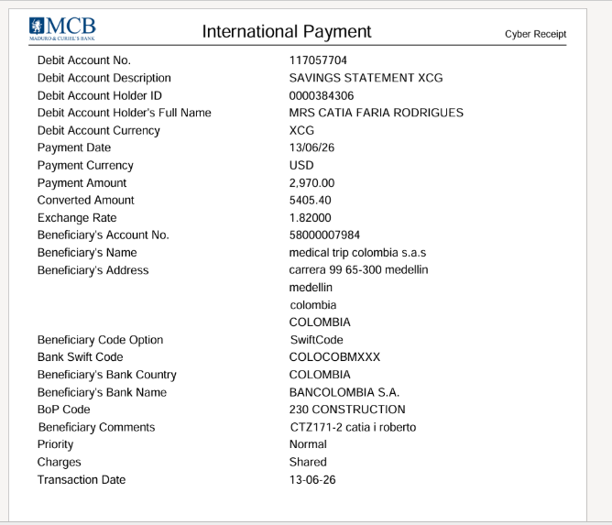
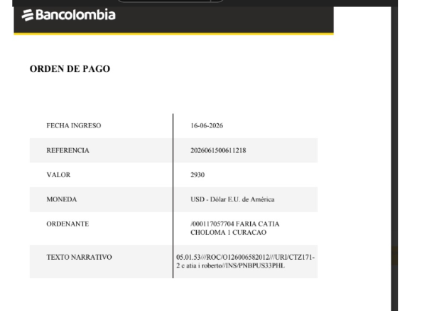
 |  |  |  |  |  |  |  | $3,004,044 | UTILIDAD TOTAL

 |  |  |  |  |  |  |  | NOTA: Liquide todo al precio que cambiamos los USD en Bancolombia

RVA171-3-CATIA COSTEO
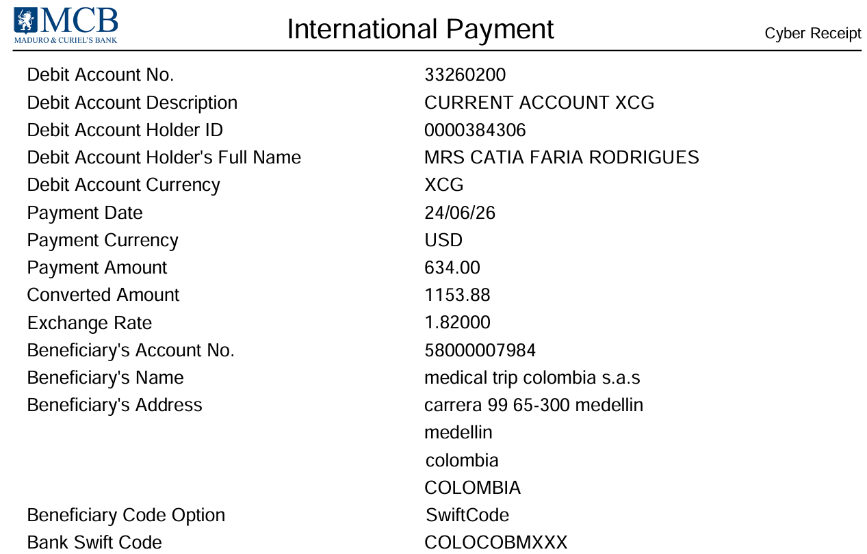
 |  |  |  |  |  |  |  |  |  |  |  | LIBRO DIARIO CONTABLE
 | PAGO A PROVEEDORES |  |  |  |  |  | CATIA | ROBERTO | ESTADO DE CUENTA |  |  | PAGOS
ARCHIVO DE DOCUMENTOS MÉDICOS | PAGOS-FACTURA | RESERVAS Y CONFIRMACION | SERVICIOS | PROVEEDOR | CANTIDAD | PRECIO EN PESOS | PRECIO VENTA |  | PAGOS EN PESOS | RETENCIÓN EN LA FUENTE | PAGO TOTAL | PROVEEDOR - NOMBRE COMERCIAL | Fecha del pago | Valor del pago | Forma de pago de donde salió el dinero | Tipo de movimiento | Comentarios
 |  | Confirmado | Contraste para la resonancia de cuello | IVS | 1 |  | 106 |  | $268,664 | $5,373 | $263,291 | Se cancela y relaciona en Costeo de Catia en item sedacion para resonancias
Archivado | Facturado | Confirmado | Resonancia de cabeza simple | IVS | 1 |  | 261 |  | $666,424 | $13,328 | $653,096 | Se cancela y relaciona en Costeo de Catia en item sedacion para resonancias
Archivado | Facturado | Confirmado | Consulta con especialista en RODILLA Dr Soto - Incluye una ecografía de codo | Dr. SOTO | 1 |  |  | 112 | $180,000 | $3,600 | $176,400 | Dr. SOTO | 2026-06-17 | $176,400 | Juridica Bancolombia | Transferencia Bancaria
Archivado | Facturado | Confirmado | bloqueo | Dr. SOTO | 1 | $500,000 | 147 |  | $440,000 | $8,800 | $431,200 | Dr. SOTO | 2026-06-17 | $431,200 | Juridica Bancolombia | Transferencia Bancaria
 |  | Confirmado | Traslado CC. El Tesoro - Hotel INNTU | UBER |  |  | 8 |  | $28,981 | $0 | $28,981 | UBER | 2026-06-18 | $28,981 | Targeta de Jenny | Transferencia Bancaria
 |  |  | Total |  |  |  | $522.00 | $112.00 | $1,584,069 | TOTAL PAGADO
 |  |  |  |  |  | GRAN TOTAL | $634.00
 |  |  | *DE LA PAX QUEDA SALDO PENDIENTE POR PAGAR 20 USD POR COBRO DE TRANSFERENCIA -DESCONTAR EN UN PROXIMO PAGO

 |  |  |  |  |  |  |  |  |  | 1046424

CONFIRMACION Catia
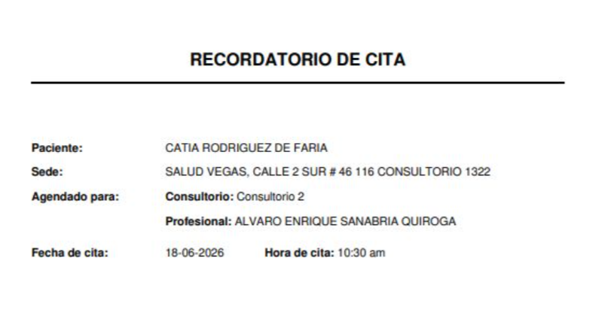
 |  | Dr. SOTO
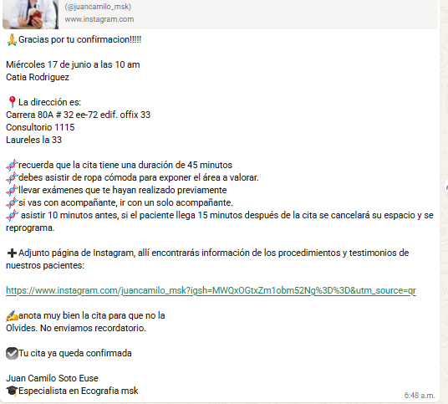
RESONANCIA DE CUELLO
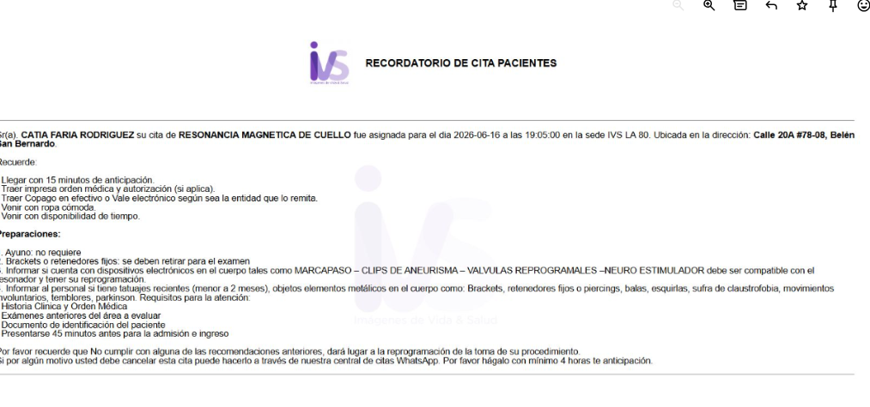


CONSULTA CON ESPECIALISTA EN CIRUGIA DE CABEZA Y CUELLO | GINECOLOGIA

CONFIRMACION DE Roberto
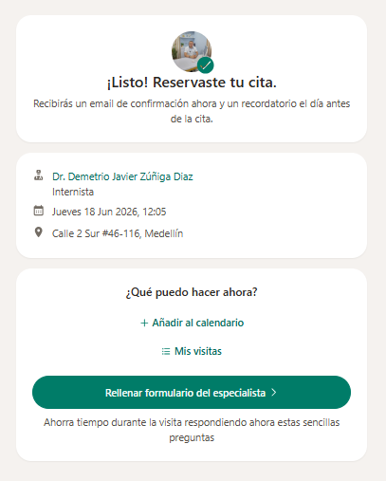
M. INTERNA

VUELO- HOTEL
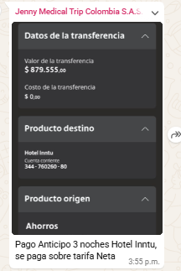
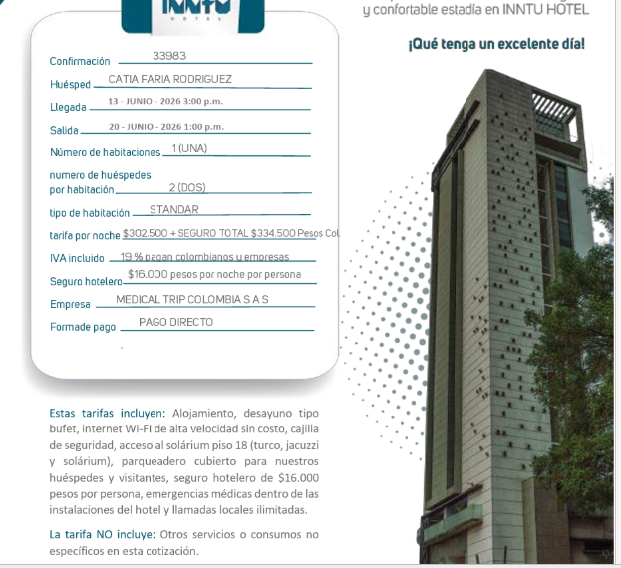
 | LLEGADA | H2RFOT | IDA
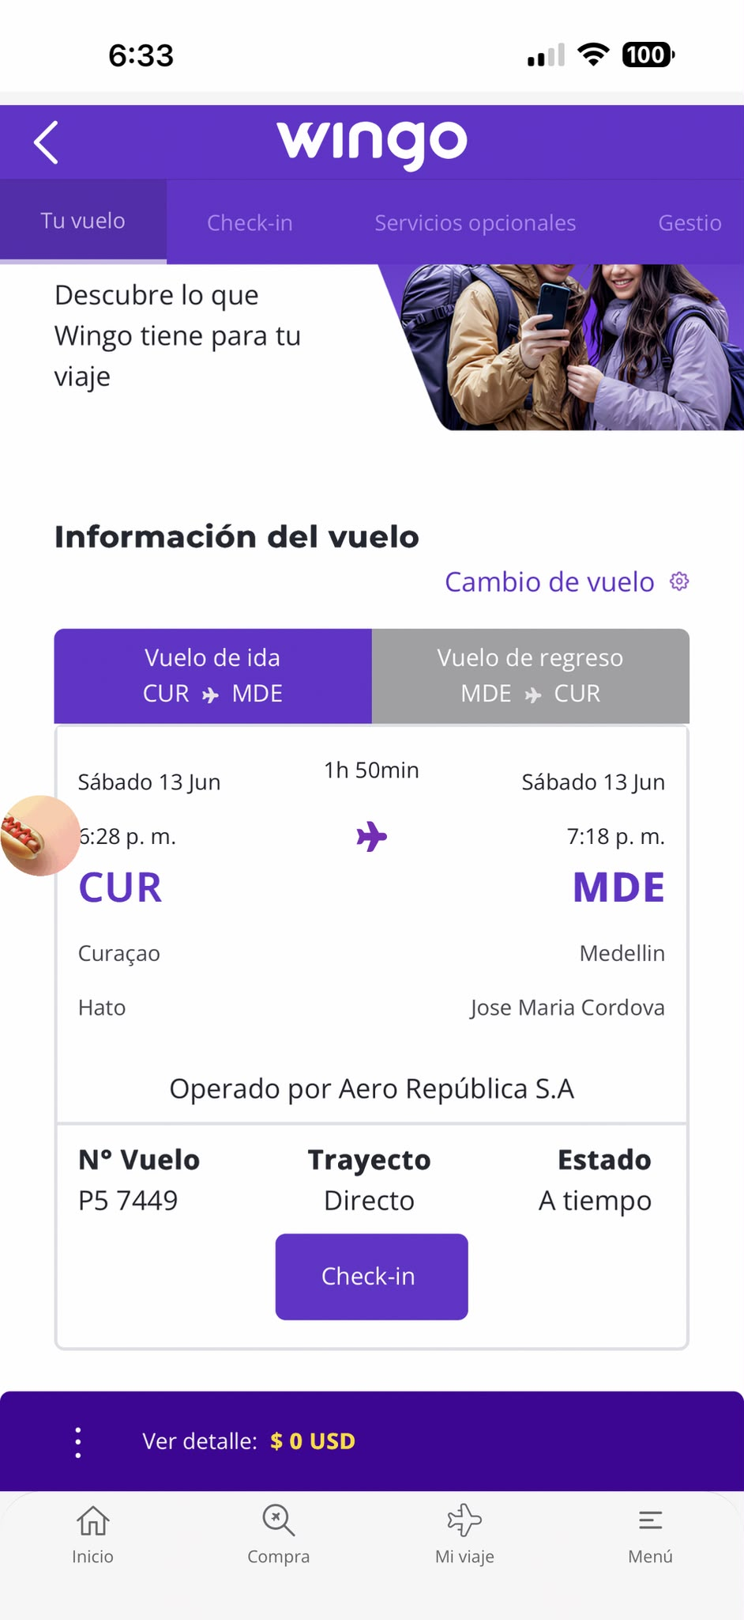
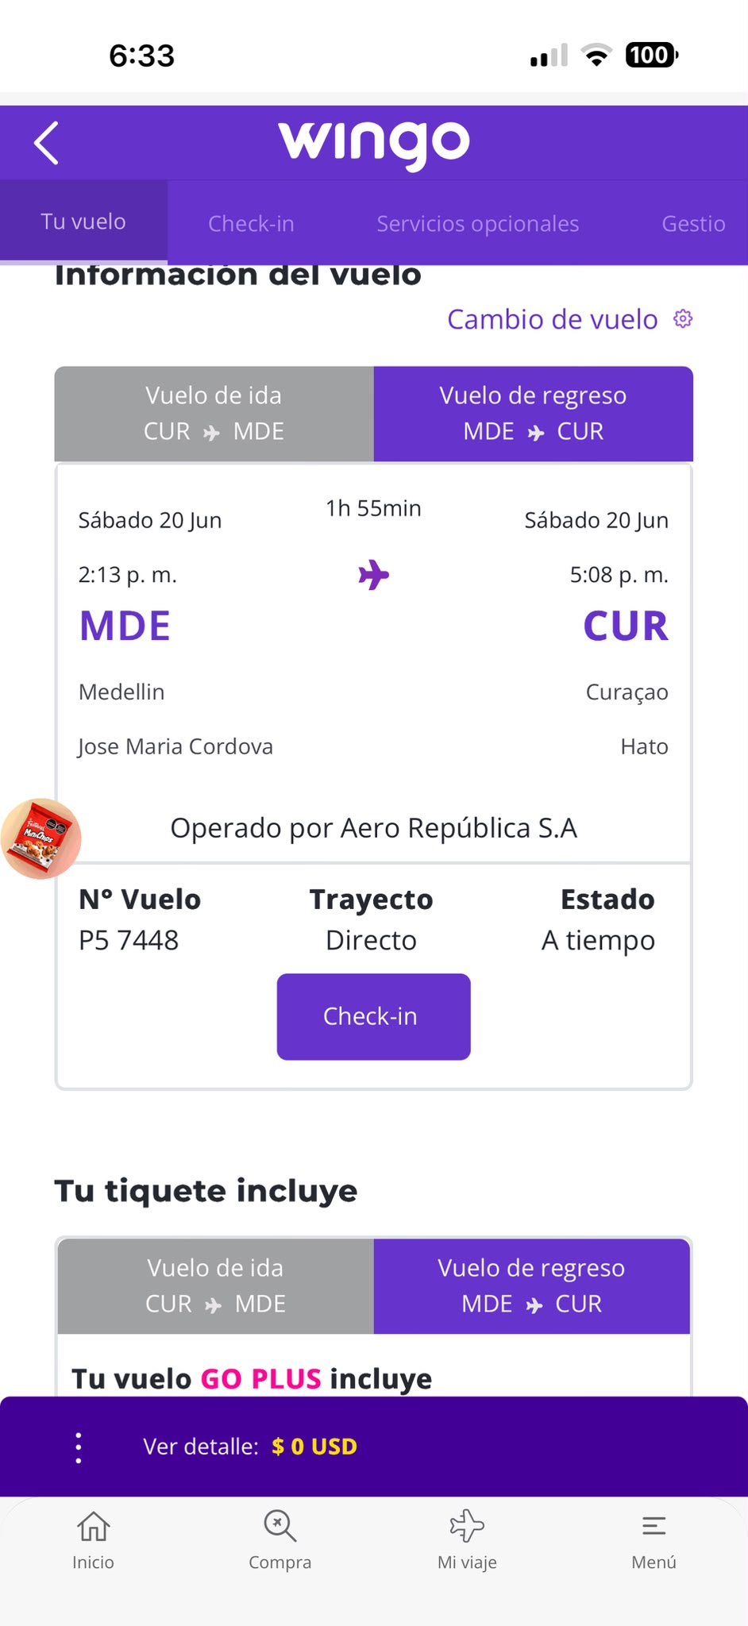

HOTEL

COSTEO CITAS
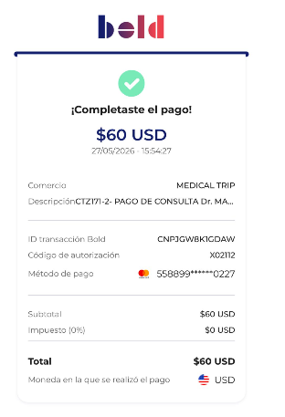
 |  |  |  |  |  |  |  | ESTADO DE CUENTA |  |  | LIBRO DIARIO CONTABLE
ARCHIVO DE DOCUMENTOS MÉDICOS | PAGOS - FACTURA | RESERVAS Y CONFIRMACION | SERVICIOS | PROVEEDOR | CANTIDAD | PRECIO UNITARIO EN DOLARES | PASAJERO 1 PRECIO EN DOLARES | PAGOS EN PESOS | RETENCIÓN EN LA FUENTE | PAGO TOTAL | PAGOS
 |  |  |  |  |  |  |  |  |  |  | PROVEEDOR - NOMBRE COMERCIAL | Fecha del pago | Valor del pago | Forma de pago de donde salió el dinero | Tipo de movimiento | Comentarios
Archivado | DSM 398 | Confirmado | Consulta de CONTROL con Médico Funcional virtual | Dra Marcos Yepes | 1 Unidades | 60,00 | $ 60,00 | $180,000 | $7,200 | $172,800 | Dra Marcos Yepes | 2026-05-27 | $172,800 | JURIDICA BANCOLOMBIA | TRANSFERENCIA BANCARIA

 |  |  |  |  | PAGO PASAJERA

